橱柜预算
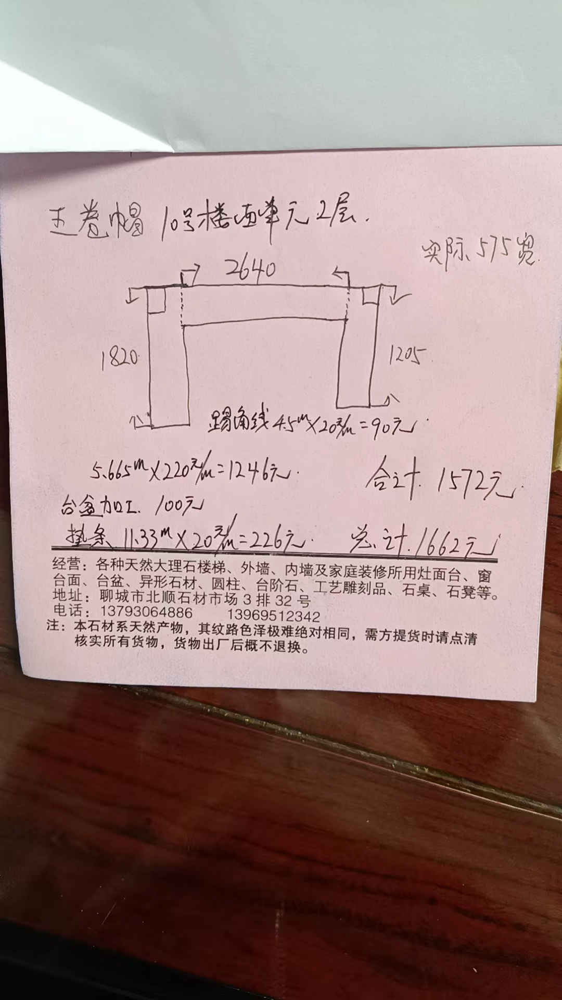
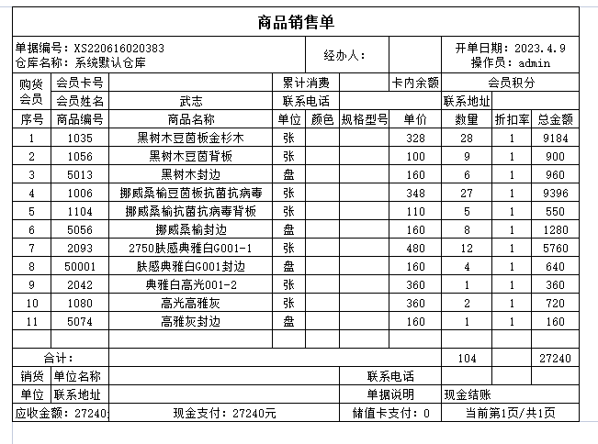
 |  |  | 单价 | 数量 | 总价
板材确定
加工确定
五金 | 铰链
 | 抽屉轨道 滑轨
 | 拉篮
 | 吊码
 | 拉手
 | 挂衣管

 | 厨房、客厅 柜体A：28张 背板：9张 封边条：800米
 | 卧室柜体B：27张 背板：5张 封边条：800米
 | 客厅、卧室49尺高门1：12张 封边条：300米
 | 厨房吊柜48尺门板2：1张 封边条：100米
 | 厨房地柜48尺门板3：2张 封边条：100米

 | 板材加工费 |  | 100 | 70 | 7000
 | 背板加工费 |  | 30 | 14 | 420

 |  |  |  |  | 24160
 |  |  |  |  | 12900
 |  |  |  |  |  | 商品销售单 |  |  |  |  |  |  |  |  |  | 24160
 |  |  |  |  |  | 单据编号：XS220616020383 仓库名称： 系统默认仓库 |  |  |  | 经办人： |  |  | 开单日期：2023．4．9 操作员：admin
 |  |  |  |  |  | 购货 会员 | 会员卡号 |  | 累计消费 |  |  | 卡内余额 | 会员积分
投影面积估算 |  |  |  |  |  |  | 会员姓名 | 武志 | 联系电话 |  |  |  | 联系地址
 |  |  |  |  |  | 序号 | 商品编号 | 商品名称 | 单位｜ | 颜色 | 规格型号 | 单价 | 数量 | 折扣率 | 总金额
 |  | 长度/m | 高度/m | 面积/㎡ |  | 1 | 1035 | 黑树木豆茵板金杉木 | 张 |  |  | 328 | 28 | 1 | 9184 | 厨房 客厅柜体
主卧 | 衣柜 | 0.8 | 2.2 | 1.76 |  | 2 | 1056 | 黑树木豆茵背板 | 张 |  |  | 100 | 9 | 1 | 900
 | 衣柜 | 2.4 | 2.2 | 5.28 |  | 4 | 1006 | 挪威桑榆豆茵板抗菌抗病毒 | 张 |  |  | 348 | 27 | 1 | 9396 | 卧室柜体
北次卧 | 衣柜 | 2.2 | 2.2 | 4.84 |  | 5 | 1104 | 挪威桑榆抗菌抗病毒背板 | 张 |  |  | 110 | 5 | 1 | 550
南次卧 | 衣柜 | 0.8 | 2.2 | 1.76 |  | 7 | 2093 | 2750肤感典雅白G001-1 | 张 |  |  | 480 | 12 | 1 | 5760 | 客厅卧室门板
 | 衣柜 | 0.8 | 2.2 | 1.76 |  | 9 | 2042 | 典雅白高光001-2 | 张 |  |  | 360 | 1 | 1 | 360 | 厨房吊柜
客餐厅 | 酒柜 | 2.3 | 2.2 | 5.06 |  | 10 | 1080 | 高光高雅灰 | 张 |  |  | 360 | 2 | 1 | 720 | 厨房地柜
 | 冰箱吊柜 | 0.9 | 0.6 | 0.54
 | 电视柜 | 4.5 | 0.3 | 1.35 |  | 3 | 5013 | 黑树木封边 | 盘 |  |  | 160 | 6 | 1 | 960 | 封边条：800米 | 退货
厨房 | 东面地柜 | 2.2 | 0.8 | 1.76 |  | 6 | 5056 | 挪威桑榆封边 | 盘 |  |  | 160 | 8 | 1 | 1280 | 封边条：800米 | 退货
 | 北面地柜 | 3.7 | 0.8 | 2.96 |  | 8 | 50001 | 肤感典雅白G001封边 | 盘 |  |  | 160 | 4 | 1 | 640 | 封边条：300米 | 退货
 | 西面地柜 | 2.2 | 0.8 | 1.76 |  | 11 | 5074 | 高雅灰封边 | 盘 |  |  | 160 | 1 | 1 | 160 | 封边条：100米 | 退货
 | 东面吊柜 | 2.2 | 0.6 | 1.32
 | 西面吊柜 | 2.2 | 0.6 | 1.32 |  | 合计： |  |  |  |  |  |  | 104 |  | 27240
阳台 | 小地柜 | 5 | 0.6 | 3 |  | 销货 | 单位名称 |  |  |  | 联系电话
 |  |  | 合计 | 34.47 |  | 单位 | 联系地址 |  |  |  | 单据说明 |  | 现金结账
 |  |  |  |  |  | 应收金额：27240 |  | 现金支付：27240元 |  |  | 储值卡支付：0 |  | 当前第1页／共1页

 |  |  |  |  |  |  |  |  |  |  |  |  |  | 实际 | 24160 | 后又退款3000，李青拿走支付房租

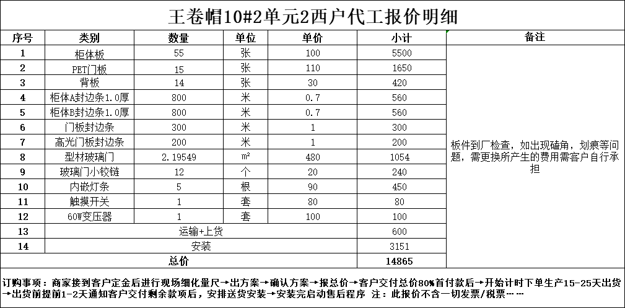

 |  |  |  |  |  | 王卷帽10＃2单元2西户代工报价明细

 |  |  |  |  |  | 序号 |  | 类别 | 数量 | 单位 | 单价 | 小计 | 备注
 |  |  |  |  |  | 1 |  | 柜体板 | 55 | 张 | 100 | 5500 | 板件到厂检查，如出现磕角，划痕等问题，需更换所产生的费用需客户自行承担
 |  |  |  |  |  | 2 |  | PET门板 | 15 | 张 | 110 | 1650
 |  |  |  |  |  | 3 |  | 背板 | 14 | 张 | 30 | 420
 |  |  |  |  |  | 4 |  | 柜体A封边条1．0厚 | 800 | 米 | 0.7 | 560
 |  |  |  |  |  | 5 |  | 柜体B封边条1．0厚 | 800 | 米 | 0.7 | 560
 |  |  |  |  |  | 6 |  | 门板封边条 | 300 | 米 | 1 | 300
 |  |  |  |  |  | 7 |  | 高光门板封边条 | 200 | 米 | 1 | 200
 |  |  |  |  |  | 8 |  | 型材玻璃门 | 2.19549 | ㎡2 | 480 | 1054 | 退货
 |  |  |  |  |  | 9 |  | 玻璃门小铰链 | 12 | 个 | 20 | 240 | 退货
 |  |  |  |  |  | 10 |  | 内嵌灯条 | 5 | 根 | 90 | 450 | 退货
 |  |  |  |  |  | 11 |  | 触摸开关 | 1 | 套 | 80 | 80 | 退货
 |  |  |  |  |  | 12 |  | 60W变压器 | 1 | 套 | 100 | 100 | 退货
 |  |  |  |  |  | 13 |  | 运输＋上货 |  |  |  | 600
 |  |  |  |  |  | 14 |  | 安装 |  |  |  | 3151
 |  |  |  |  |  |  | 总价 |  |  |  |  | 14865

 |  |  |  |  |  | 订购事项：商家接到客户定金后进行现场细化量尺→出方案→确认方案→报总价→客户交付总价80％首付款后→开始计时下单生产15-25天出货 →出货前提前1-2天通知客户交付剩余款项后，安排送货安装→安装完启动售后程序注：此报价不含一切发票／税票·····-

 |  |  |  |  |  |  |  |  |  |  |  |  |  | 实际 | 11700

 |  |  |  |  |  |  |  |  |  |  |  |  |  | 五金 | 2500

 |  |  |  |  |  | 橱柜石英石台 |  |  |  |  |  |  |  | 实际 | 1612

橱柜五金购买详情
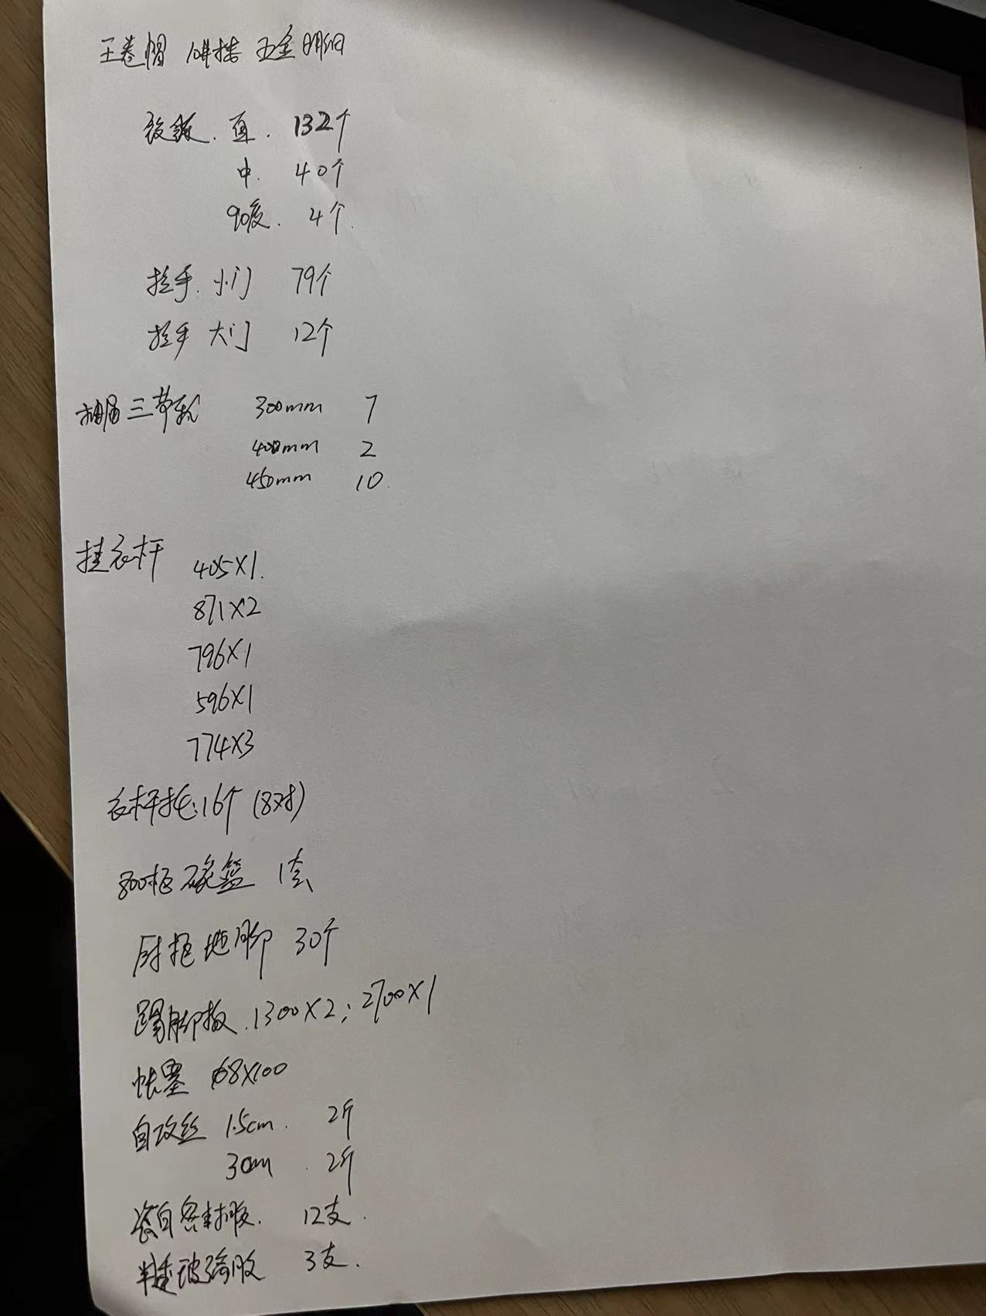
 |  | 规格 | 数量 |  | 预算 |  | 实际购买数量 | 价格
 | 铰链 | 直 | 132 |  | 750 |  | 124 | 720
 |  | 中 | 40 |  |  |  | 40 | 134.8
 |  | 90度 | 4 |  |  |  |  | 32

 | 拉手 | 小门 | 79 |  | 500 |  |  | 217
 |  | 大门 | 12 |  |  |  |  | 173.95

 | 抽屉滑轨 | 300 | 7 |  | 400 |  |  | 176
 |  | 400 | 2 |  |  |  |  | 53
 |  | 450 | 12 |  |  |  | 12 | 330

 | 衣柜杆+杆托 | 405 | 1 | 405 | 120 |  |  | 73.8
 |  | 871 | 2 | 1742
 |  | 796 | 1 | 796
 |  | 596 | 1 | 596
 |  | 774 | 3 | 2322

 | 拉篮 | 800 | 1 |  | 500 |  | 1 | 357.2

 | 橱柜地脚 |  | 30 |  | 45 |  | 32 | 28.3

 | 瓷白密封胶 |  | 12支 |  |  |  | 12支 | 197
 | 半透密封胶 |  | 3支

 | 反弹器 | 2个 |  |  |  |  |  | 10

 | 踢脚板 | 1300 | 2
 |  | 2700 | 1

 | 帐塞 | 8 | 100个 |  | 18
 | 自攻螺丝 | 1.5cm | 2斤 |  | 20
 |  | 3cm | 2斤

 |  |  |  |  | 柜门
 |  | 抽屉 | 小抽屉 | 抽屉拉手 | 大拉手 | 中拉手 | 圆头拉手 | 铰链
 | 鞋柜 |  |  |  | 1 |  | 6
柜深 350 | 酒柜 | 3 |  | 3 |  | 2 | 10
柜深 350 | 电视柜 | 4
 | 阳台柜 |  |  |  |  |  | 12
 | 北卧 | 7 |  | 7 | 3 |  | 1
 | 南次卧 | 4 |  | 4 | 4 |  | 2
 | 主卧 | 3 |  | 3 | 6 |  | 1
 | 厨房 |  |  | 2(128) |  |  | 17 | 96
 | 冰箱吊柜 |  |  |  |  |  | 3
 |  |  | 酒柜 | 北卧 | 南次卧 | 主卧 | 厨房
 |  | 800 | 3 |  | 2 | 2
 |  | 450 |  | 5 | 2
 |  | 580 |  | 2 |  | 1

北卧
 | 柜深 580 | 2
 | 柜深 550 | 2
 | 柜深 550 | 3

南次卧
 | 柜深 550 | 2
 | 柜深 550 | 2

屋门+推拉门
山东宝升木门回执单

电话：
序号 | 型号 | 工艺 | 颜色 | 尺寸高*宽*厚 | 线条 | 数量 | 单位 | 单价 | 金额 | 备注
1 | T-T21 | 碳纤工艺 | 雅士胡桃2号 | 2075*890*235 | 6公分平线 | 1 | 套 | ￥630.00 | ￥630.00 | 含安装.五金
2 | T-T21 |  | 雅士胡桃2号 | 2075*890*235 |  | 1 |  | ￥630.00 | ￥630.00
3 | T-T21 |  | 雅士胡桃2号 | 2065*880*235 |  | 1 |  | ￥630.00 | ￥630.00
4 | 木口 |  | 单包 | 2100*1000*160 |  | 5.2 | 米 | ￥50.00 | ￥260.00
5 |  |  |  | 1380*1780*205 |  | 4.54 |  | ￥55.00 | ￥249.70
6 |  |  |  | 1380*2180*130 |  | 4.94 |  | ￥50.00 | ￥247.00
7 |  |  | 双包 | 1460*2265*？ |  |  |  |  | ￥0.00
8 |  |  |  | 2270*2650*255 |  | 7.19 |  | ￥66.00 | ￥474.54
9 |  |  |  |  |  |  |  |  | ￥3,121.24

10
11
12
13
14
15
16
17
18
19
整单备注︰ | ￥3,121.00
整单货款︰ |  |  |  | 已付定金︰ |  |  | 余款︰

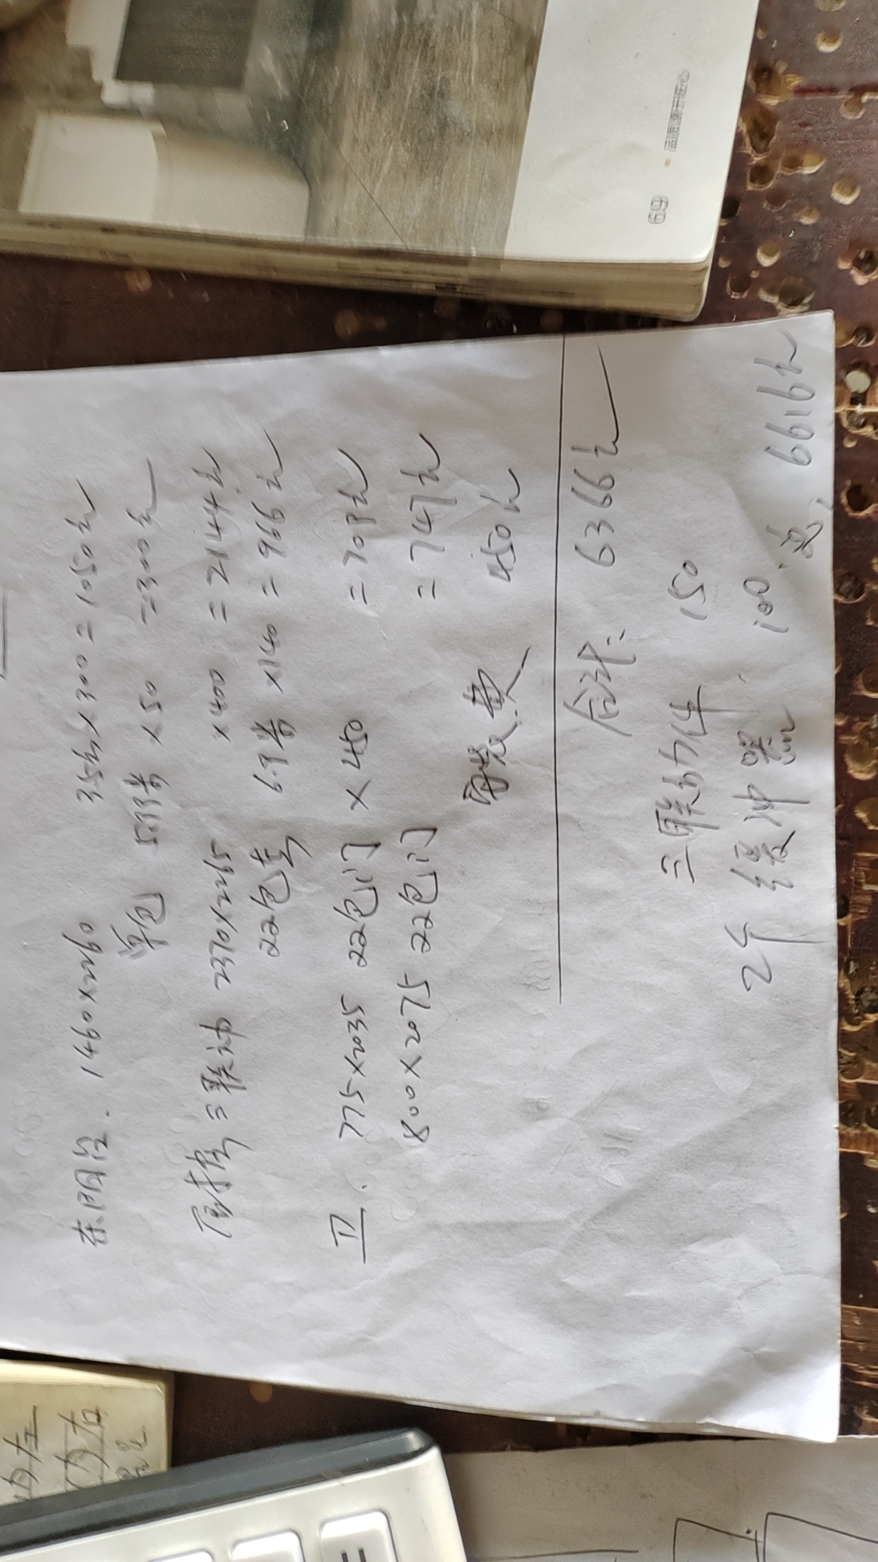

 |  |  |  |  |  |  |  |  |  | 6616

山东宝升木门回执单

电话：
序号 | 型号 | 工艺 | 颜色 | 尺寸高*宽*厚 | 线条 | 数量 | 单位 | 单价 | 金额 | 备注
1 | T-T21 | 碳纤工艺 | 雅士胡桃2号 | 2075*890*235 | 6公分平线 | 1 | 套 | ￥630.00 | ￥630.00 | 含安装.五金
2 | T-T21 |  | 雅士胡桃2号 | 2075*890*235 |  | 1 |  | ￥630.00 | ￥630.00
3 | T-T21 |  | 雅士胡桃2号 | 2065*880*235 |  | 1 |  | ￥630.00 | ￥630.00
4 | 木口 |  | 单包 | 2100*1000*160 |  | 5.2 | 米 | ￥50.00 | ￥260.00
5 |  |  |  | 1380*1780*205 |  | 4.54 |  | ￥55.00 | ￥249.70
6 |  |  |  | 1380*2180*130 |  | 4.94 |  | ￥50.00 | ￥247.00
7 |  |  | 双包 |  |  |  |  |  | ￥0.00
8 |  |  |  | 2270*2650*255 |  | 7.19 |  | ￥66.00 | ￥474.54
9 | 后加木口 |  | 单包 | 2270*1470*140 |  | 6.01 |  | ￥50.00 | ￥300.50
 | 踢角线 |  |  | 9厘米高 |  | 37 | 米 | ￥45.00 | ￥1,665.00
10 |  |  |  |  |  |  |  |  | ￥5,086.74
11
12
13
14
15
16
17
18
19
整单备注︰ | ￥5,086.00
整单货款︰ |  |  |  | 已付定金︰ |  |  | 余款︰

 |  |  |  |  |  |  |  |  |  | 11432

装修队项目报价
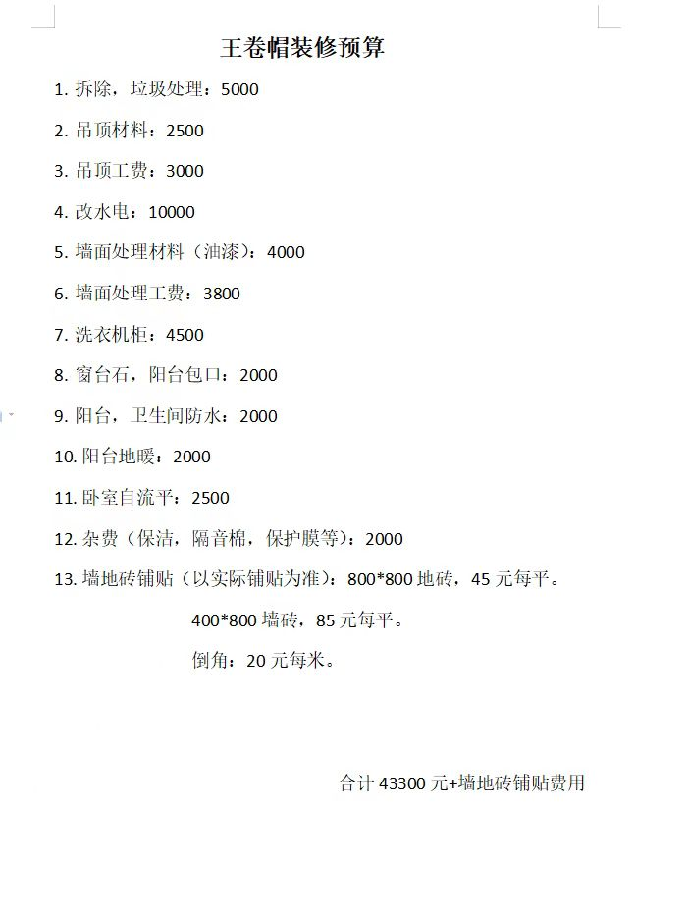
 | 灯具 安装 我们自己安 吗

 | 地面面积 65.7 平 | 3000的贴砖费用
 | 贴砖墙面积 47平 | 4000的费用

 | 卫生间地暖 + 窗帘盒+贴砖 | 50000

 | 美缝

断桥铝（赵玮）
型号65或者70
三层玻璃，大概600左右一平
金钢网160元一个。（里面能看见外面，外面看不到里面）
金钢网：阳台3，主卧1，北次卧1，厨房1，主卧卫生间1，客厅卫生间1。
内倒：阳台3，主卧1，北次卧1，厨房1，主卧卫生间1，客厅卫生间1。
注意：问一下五金配件用料，价格差距的问题。
金刚网、内倒问一下卫生间需不需要。
塑钢窗户拆走5元一平方，电话：18963571669

三个卧室木地板：菲林格尔。（红星美凯龙）
客厅：地板砖（狮王）
卫生间：墙砖地砖另选
厨房：地砖和客厅通铺；墙砖待定，看效果，如果影响整体就换。
阳台：地砖和客厅通铺；墙砖待定。

门_bak
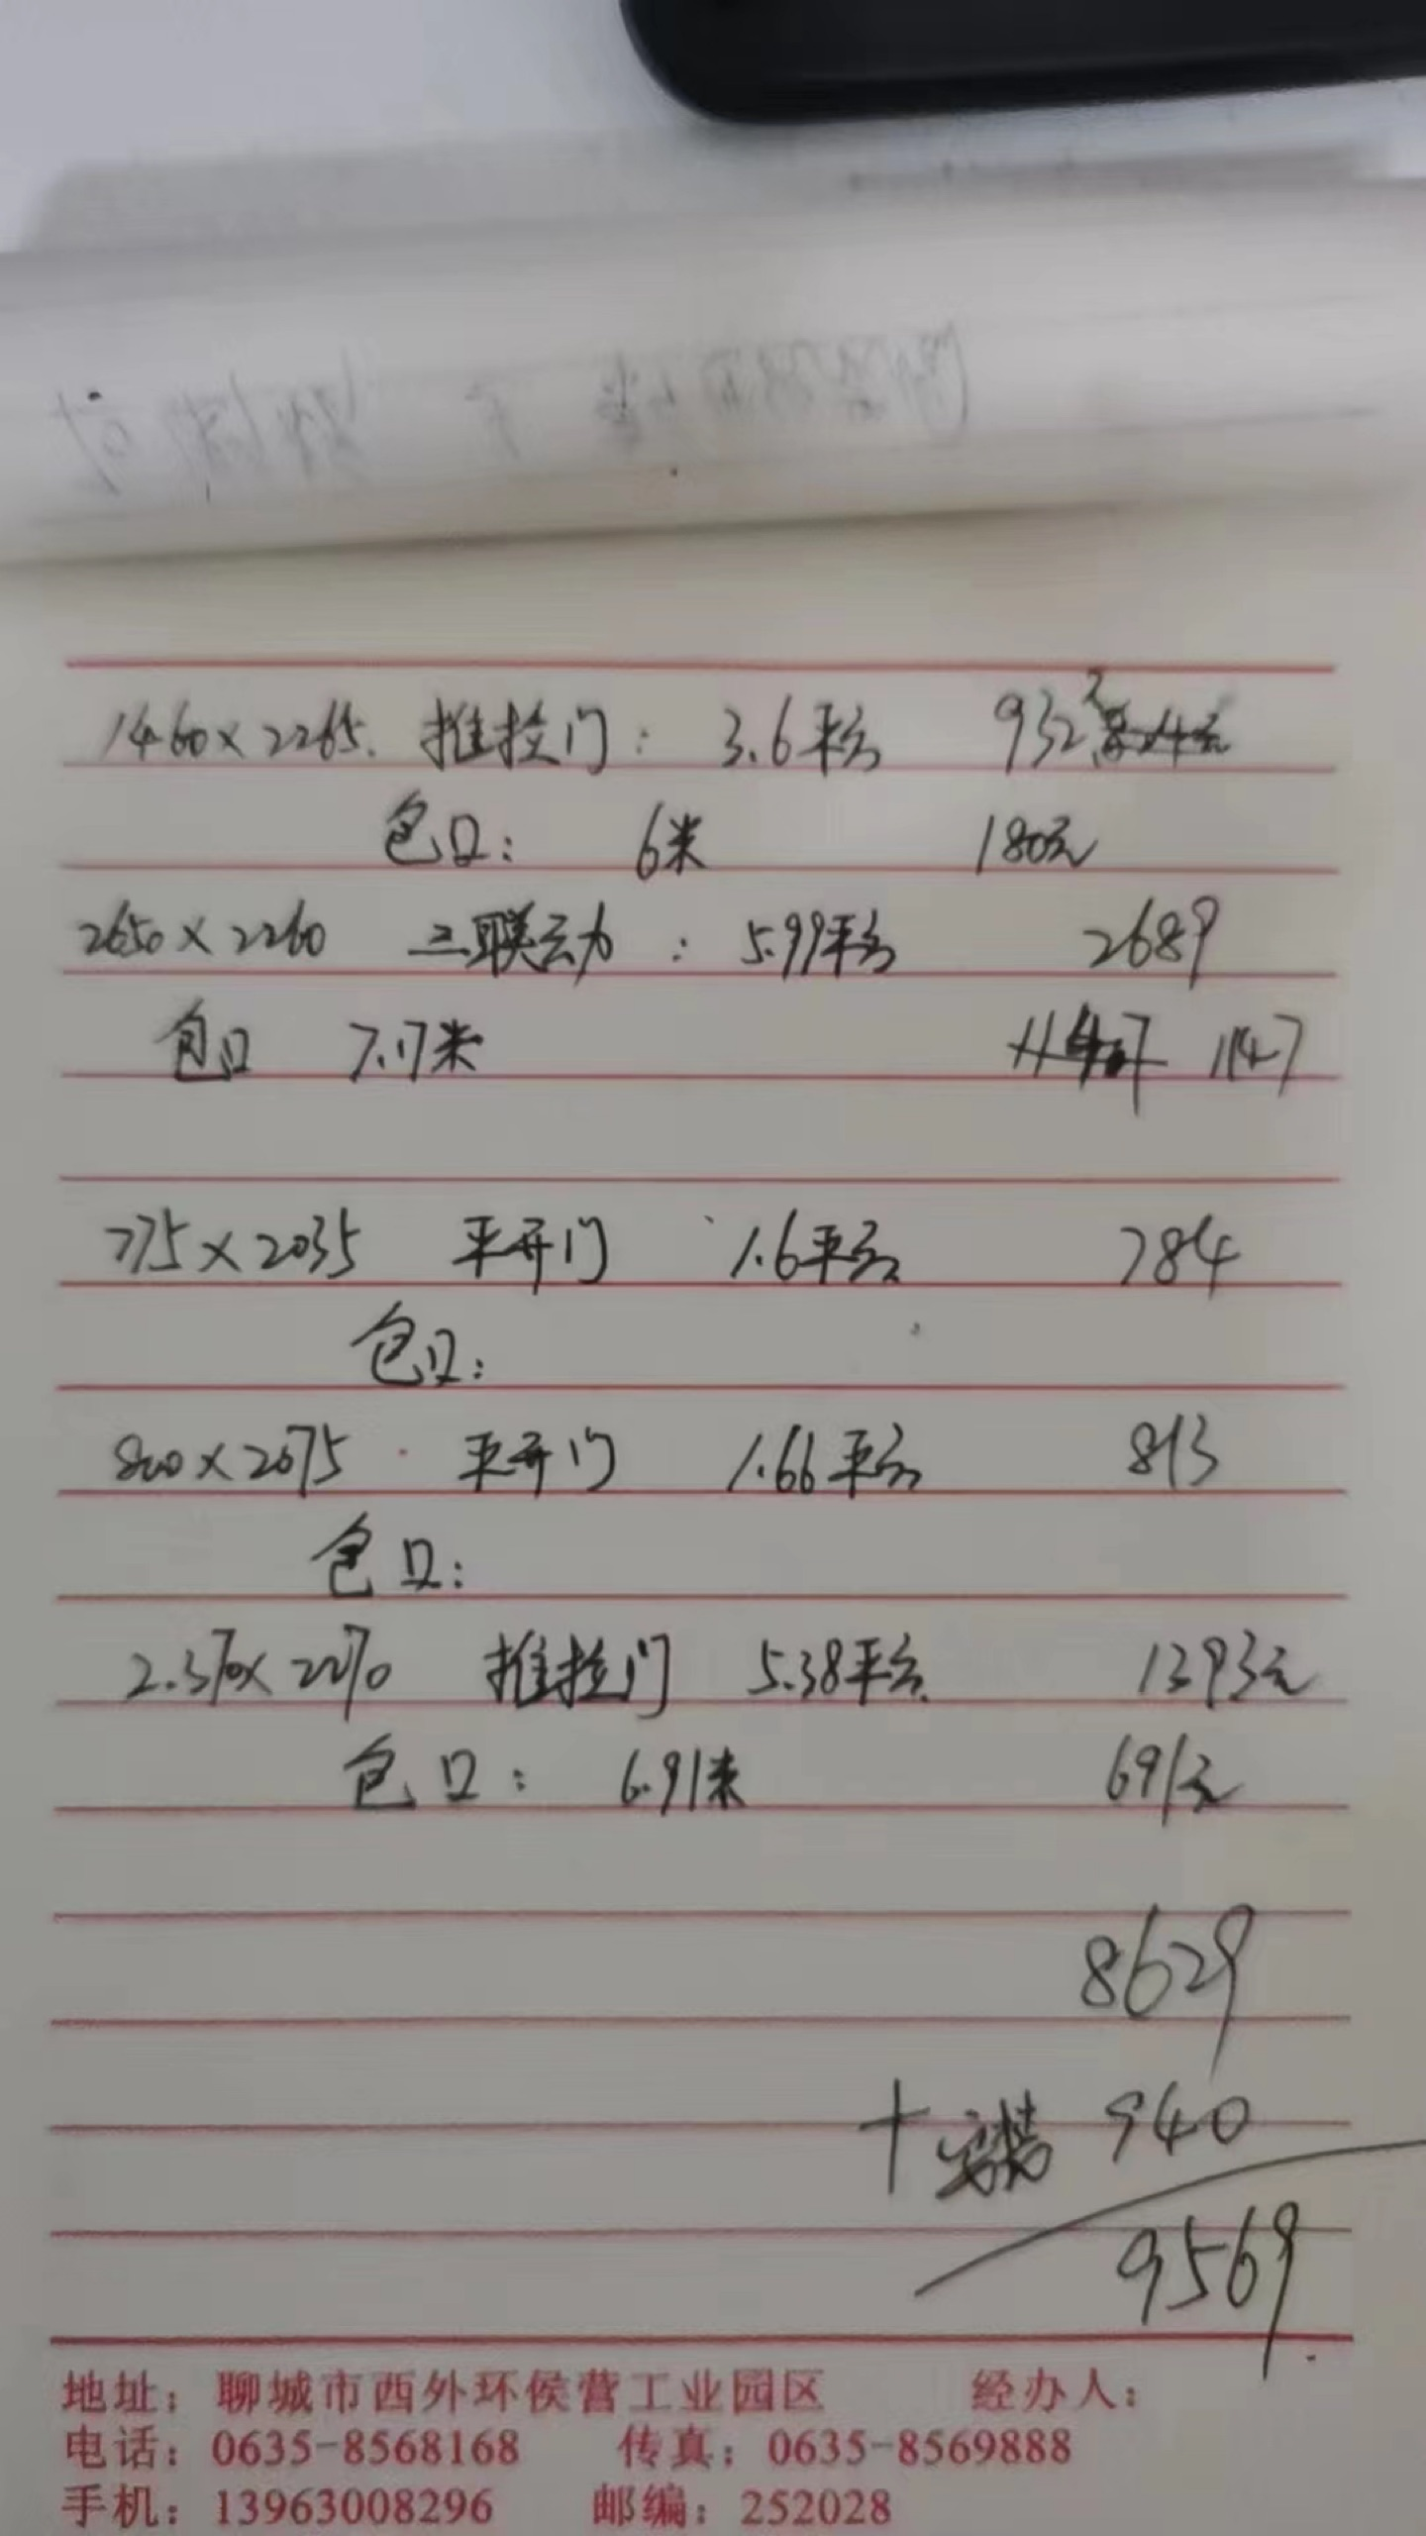
2766 | 9569

